Sheet
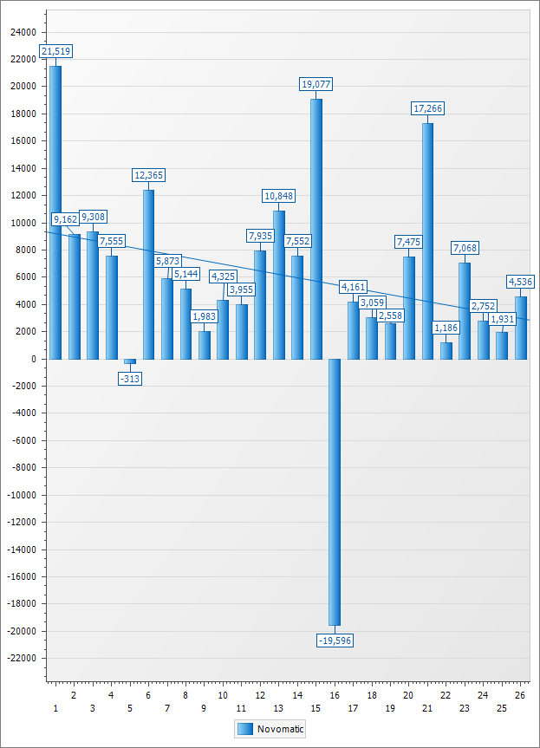

 | 1 | 2 | 3 | 4 | 5 | 6 | 7 | 8 | 9 | 10 | 11 | 12 | 13 | 14 | 15 | 16 | 17 | 18 | 19 | 20 | 21 | 22 | 23 | 24 | 25 | 26 | Grand Total
 |  |  |  |  |  |  |  |  |  |  |  |  |  |  |  |  |  |  |  |  |  |  |  |  |  |  | $ Total Result | $ Avg Result | Res. Share % | T/O Share %
EGT | $ 8,381 | $ 6,091 | $ 1,914 | $ 5,067 | $ 1,474 | $ 2,664 | $ 1,685 | $ 2,251 | ($ 259) | $ 2,015 | $ 2,953 | $ 596 | $ 4,309 | $ 4,261 | $ 3,720 | $ 2,529 | $ 1,125 | $ 748 | $ 2,619 | $ 1,143 | $ 4,359 | $ 3,364 | $ 3,011 | $ 1,236 | $ 3,100 | $ 4,787 | $ 75,143 | $ 161 | 16.29 % | 16.34 %
APEX | $ 2,350 | $ 918 | $ 153 | $ 2,214 | $ 1,711 | $ 1,039 | $ 1,882 | $ 3,342 | $ 807 | $ 516 | $ 1,630 | $ 1,258 | $ 455 | $ 1,113 | $ 1,235 | ($ 224) | $ 1,949 | $ | $ 37 | $ 3,054 | $ 2,582 | $ 2,295 | $ 977 | $ 131 | $ 154 | $ 817 | $ 32,395 | $ 156 | 7.02 % | 4.97 %
Aristocrat | $ 953 | $ 925 | ($ 631) | $ 795 | $ 219 | $ 501 | $ 397 | $ 895 | $ 1,095 | $ 130 | $ 615 | $ 683 | $ 1,042 | $ 1,571 | $ 542 | $ 958 | $ 1,013 | ($ 191) | $ 1,684 | $ 1,388 | $ 2,016 | $ 679 | $ 1,158 | ($ 914) | $ 1,594 | $ 1,420 | $ 20,539 | $ 132 | 4.45 % | 3.31 %
Novomatic | $ 21,519 | $ 9,162 | $ 9,308 | $ 7,555 | ($ 313) | $ 12,365 | $ 5,873 | $ 5,144 | $ 1,983 | $ 4,325 | $ 3,955 | $ 7,935 | $ 10,848 | $ 7,552 | $ 19,077 | ($ 19,596) | $ 4,161 | $ 3,059 | $ 2,558 | $ 7,475 | $ 17,266 | $ 1,186 | $ 7,068 | $ 2,752 | $ 1,931 | $ 4,536 | $ 158,685 | $ 109 | 34.41 % | 31.97 %
Atronic | ($ 1,287) | $ 3,316 | $ 3,299 | $ 2,659 | $ 2,308 | $ 1,663 | $ 473 | $ 1,742 | $ 2,448 | $ 302 | $ 1,300 | $ 4,880 | $ 790 | ($ 474) | $ 2,624 | $ 457 | $ 1,157 | $ 188 | $ 1,113 | $ 2,670 | $ 2,003 | $ 3,042 | $ 6,614 | $ 647 | $ 3,778 | $ 718 | $ 48,431 | $ 93 | 10.50 % | 9.88 %
IGT | $ 753 | $ 1,160 | ($ 22) | $ 534 | $ 249 | $ 703 | $ 1,944 | $ 1,121 | $ 702 | $ 1,462 | $ 74 | ($ 266) | $ 1,160 | ($ 4) | $ 1,232 | $ 1,575 | $ 1,094 | $ 243 | $ 1,362 | $ 1,174 | $ 2,125 | $ 852 | $ 560 | $ 881 | $ 1,042 | $ 1,839 | $ 23,550 | $ 91 | 5.11 % | 4.24 %
Casino Technology | ($ 260) | $ 401 | $ 401 | $ 300 | $ 1,509 | ($ 6,490) | ($ 3,219) | $ 5,548 | $ 2,558 | $ 938 | $ 1,050 | $ 4,525 | $ 3,572 | $ 809 | $ 3,036 | $ 1,318 | $ 1,233 | $ 1,624 | ($ 578) | $ 1,455 | $ 11,558 | $ 3,462 | $ 1,507 | $ 5,581 | $ 534 | $ 708 | $ 43,079 | $ 83 | 9.34 % | 13.25 %
Williams | $ 3,307 | $ 3,625 | $ 1,242 | $ 2,897 | $ 1,800 | $ 814 | $ 2,584 | $ 1,824 | $ 1,941 | $ 1,402 | $ 1,431 | $ 1,347 | $ 3,376 | $ 5,747 | $ 689 | $ 2,178 | $ 704 | $ 2,089 | $ 1,728 | $ 1,892 | $ 2,954 | ($ 921) | $ 2,372 | $ 1,248 | $ 1,928 | ($ 3,444) | $ 46,752 | $ 60 | 10.14 % | 7.98 %
Liberty | $ 1,995 | $ 553 | $ 425 | $ 814 | ($ 592) | $ 277 | $ 1,794 | ($ 941) | $ 1,093 | $ 1,083 | $ 214 | $ 464 | ($ 447) | $ 413 | $ 1,140 | $ 233 | $ 476 | $ 519 | $ 1,233 | ($ 4,871) | $ 4,622 | $ 865 | $ 1,542 | ($ 2,506) | $ 698 | ($ 1,250) | $ 9,846 | $ 31 | 2.13 % | 6.84 %
Bally | $ 218 | $ 980 | $ 431 | $ 571 | $ 311 | ($ 2,440) | $ 316 | $ 50 | $ 354 | $ 127 | $ 535 | $ 509 | $ 503 | $ 339 | $ 59 | $ 101 | ($ 322) | $ 248 | $ 239 | ($ 1,278) | $ 986 | ($ 503) | ($ 94) | $ 63 | ($ 158) | $ 614 | $ 2,759 | $ 21 | 0.60 % | 1.22 %
Grand Total | $ 37,930 | $ 27,131 | $ 16,520 | $ 23,406 | $ 8,678 | $ 11,096 | $ 13,730 | $ 20,979 | $ 12,723 | $ 12,301 | $ 13,756 | $ 21,931 | $ 25,607 | $ 21,327 | $ 33,352 | ($ 10,471) | $ 12,591 | $ 8,526 | $ 11,995 | $ 14,102 | $ 50,471 | $ 14,320 | $ 24,715 | $ 9,119 | $ 14,601 | $ 10,745 | $ 461,178 | $ 96 | 100.00 % | 100.00 %

